SCREEN
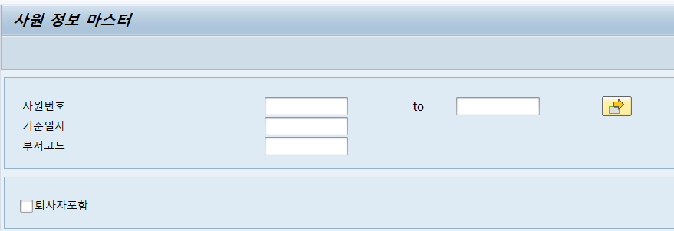
ZEDR00_PRACTICE010
[사원 정보 마스터]

사원번호 |  | ~
기준일자 | 20250531
부서코드

퇴사자포함

1. 기준일자는 반드시 필수로 입력 되어야 한다.
2. 사원번호 또는 부서코드 둘 중 하나는 반드시 필수로 입력 되어야 한다.
3. 조회조건 내 기준일자는 미리 세팅 되어야 하며, 시스템연도.시스템월. 시스템월의의 말일 FIX 되어야 한다.
4. 조회조건 내 미 충족시 에러 메시지를 뿌려 유저에게 보여준다
5. 해당 레포트 실행시 권한레벨1의 권한이 있는 유저만 실행이 되어야 하며 권한테이블 내 유효기간이 현재날짜 기준으로 포함되어야 한다.
(유효기간이 지나면 권한없음으로 실행 미처리)

RESULT
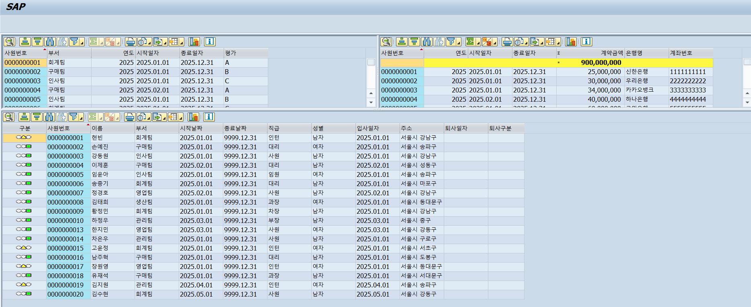
1. 3월 31일 기준

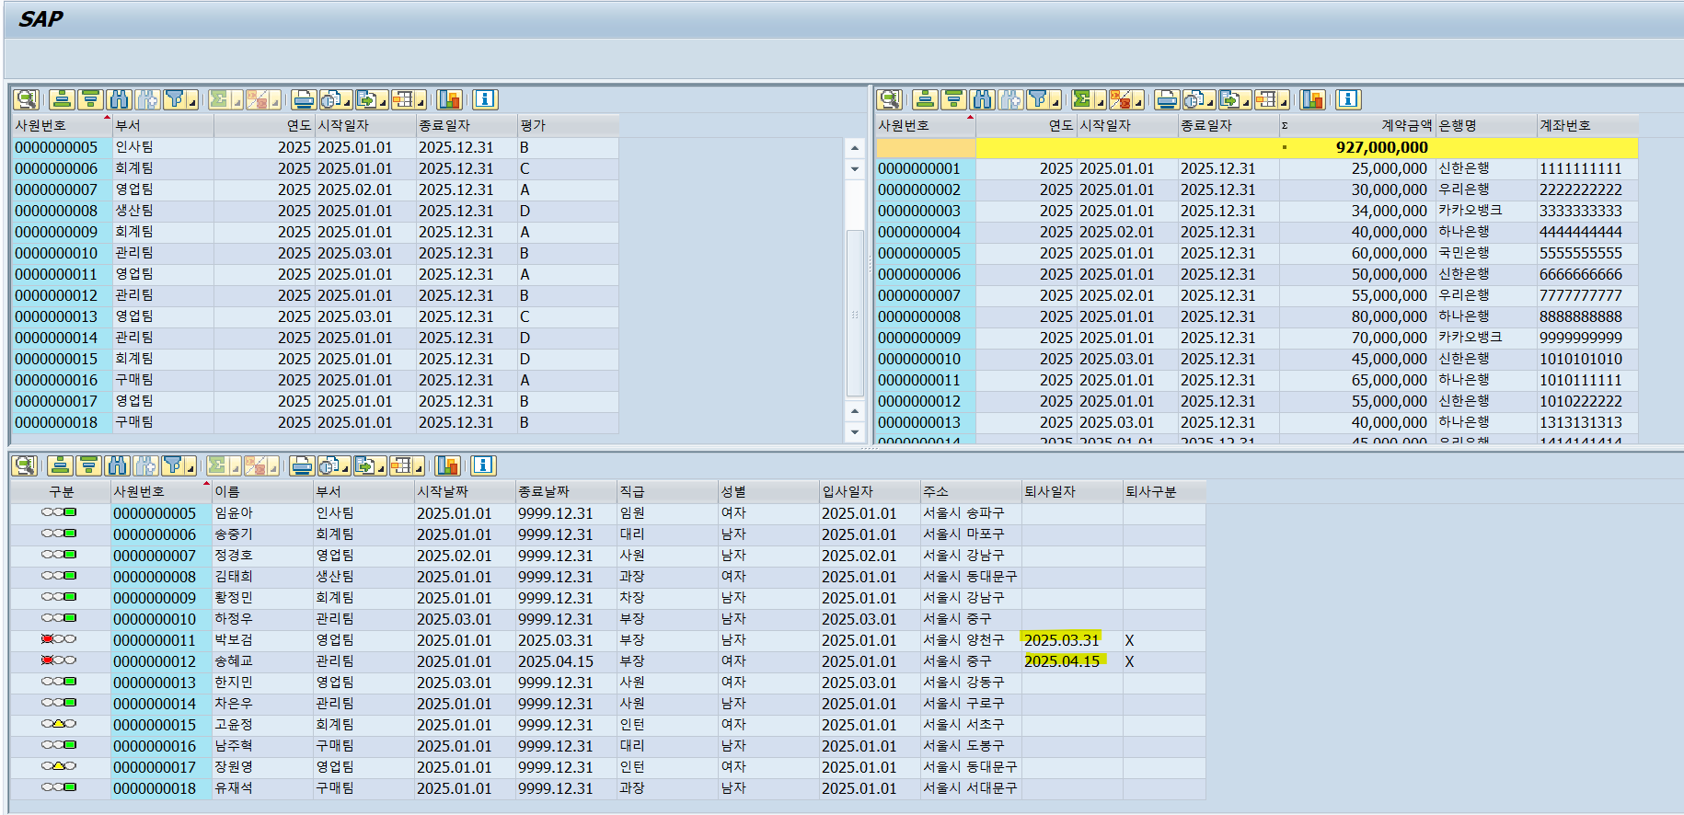

2. 4월 15일 기준
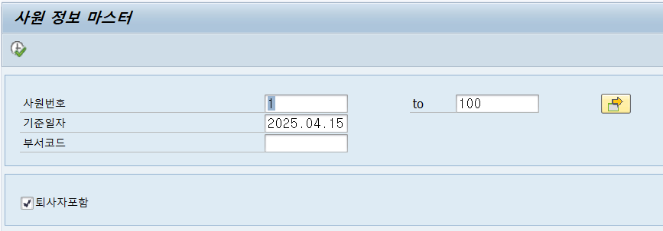

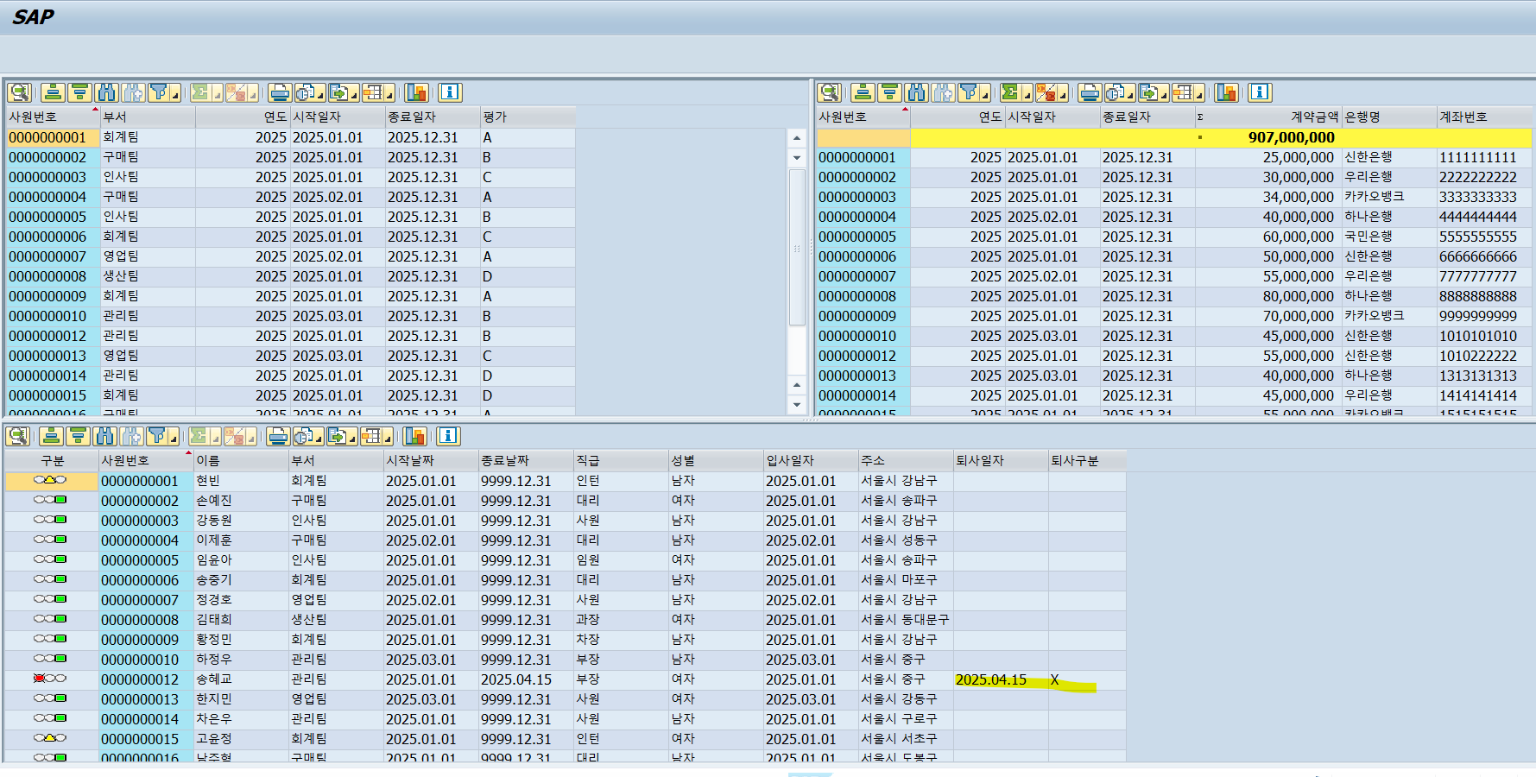

3. 4월 30일 기준
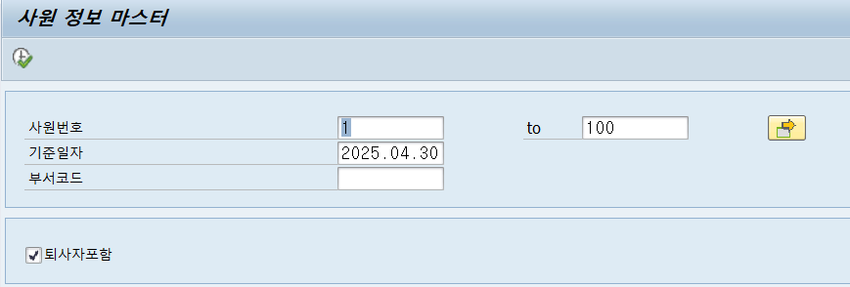

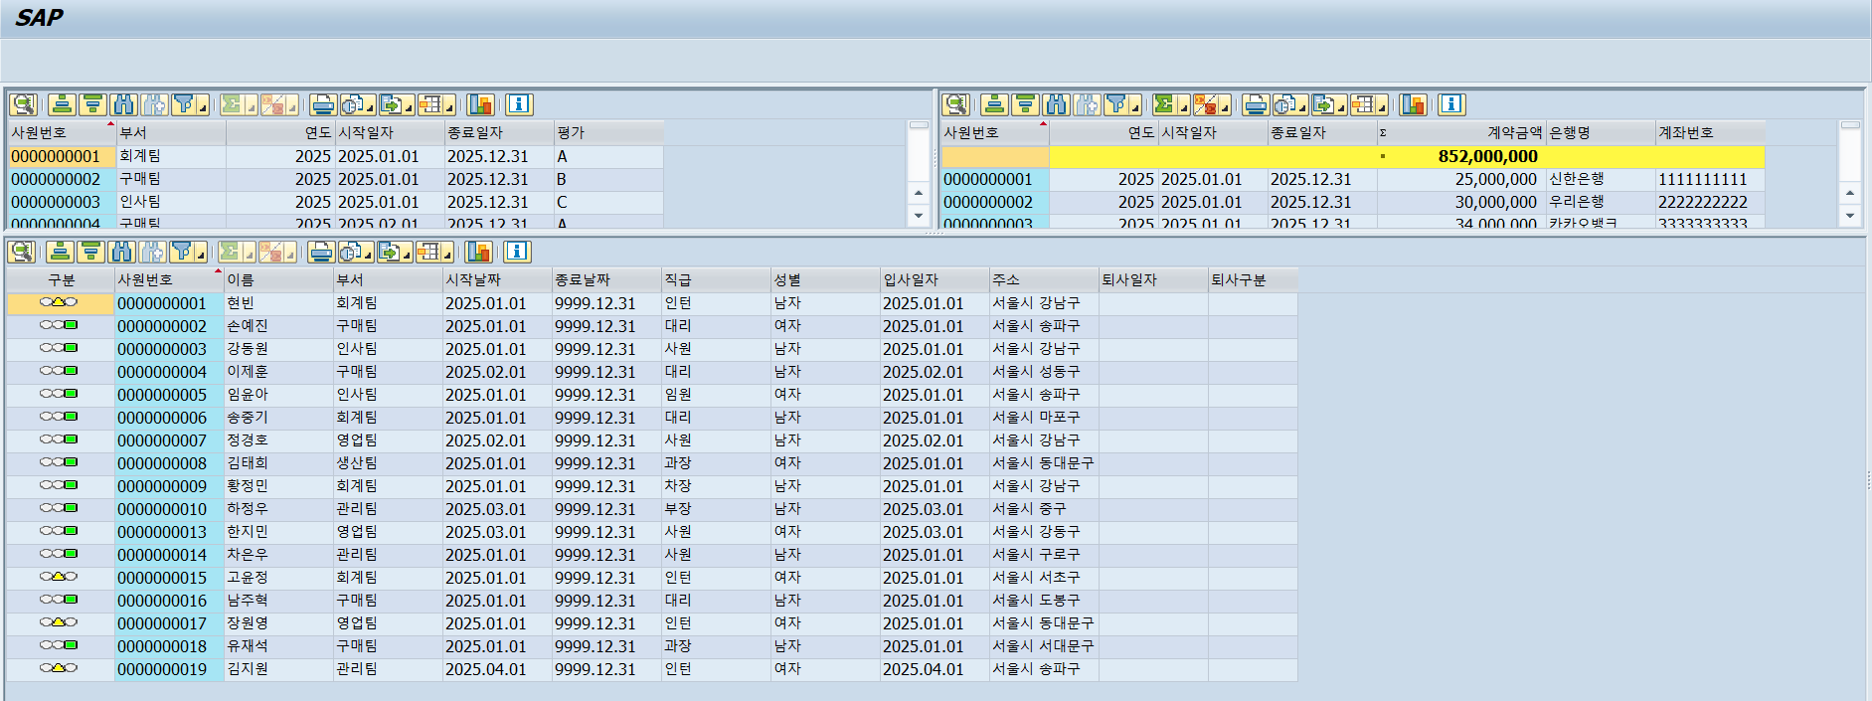

4. 5월 31일 기준

